Hoja1
2024-01-20

LA PAZ 28 - HAEDO 4460-2005
BUENOS AIRES luquearti@gmail.com
____________________________________________________________________________________
 |  |  | "PITONES"
 |  |  | Con y Sin TOPE

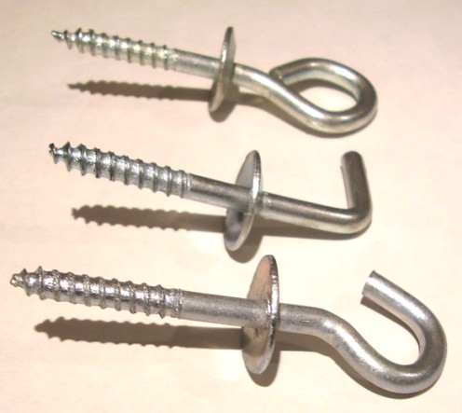

ABIERTO – CERRADO - ESCUADRA

CON TOPE
COD. | Nº | ENVASE | PRECIO
PICC-010 | Nº 5 | 50 | 1304.73
PICC-011 | Nº 6 | 50 | 1739.63
PICC-012 | Nº 8 | 50 | 2519.91
PICC-013 | Nº10 | 25 | 2143.07

SIN TOPE
COD. | Nº | ENVASE | PRECIO
PICS-010 | Nº 5 | 100 | 1675.67
PICS-011 | Nº 6 | 100 | 2213.90
PICS-012 | Nº 8 | 100 | 2788.52
PICS-013 | Nº10 | 50 | 2437.25

PRECIO POR ENVASE

